전자결재 양식
화면명 |  | 경영정보 데이터 추출 요청서 | 화면영문명 | ReqManagementExport
화면URL |  | http://ekp.smiledev.net/eNovator/GSWF/WebPage/ApprovalForms/ApprovalFormCtrl.aspx
진입경로 |  | 전자결재 > 결재문서작성 > 전산 > 경영정보 데이터 추출 요청서
화면설명 |  | 경영정보 데이터 추출 요청서를 작성하기 위한 전자결재 양식
6
화면 캡쳐
5
6
7
8
9
10
1
11
4
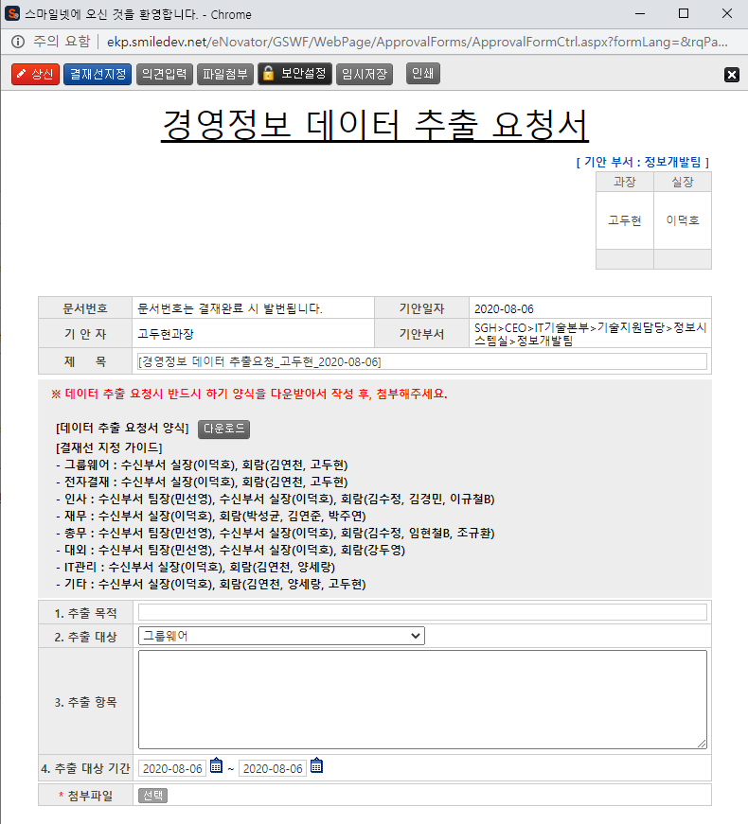 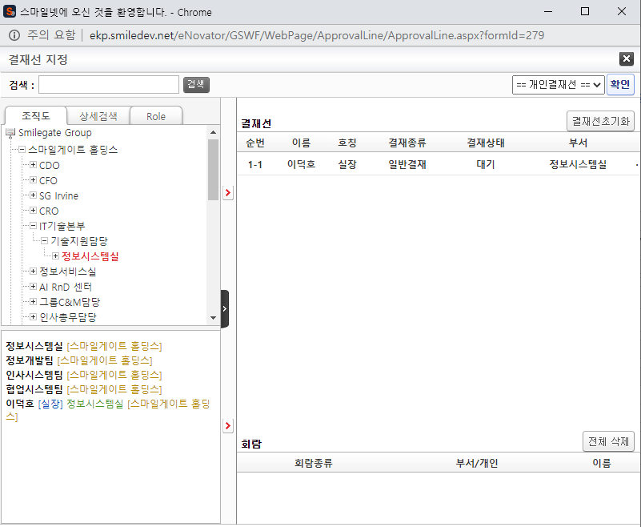
8
2
3
주요 기능정의
 | 기능명 | 기능설명 |  |  | 함수명
1 | 전자결재 기본 정보 | 제목 및 상신 문서 기본 정보 입력 화면
2 | 경영정보 데이터 추출 신청 정보 | 경영정보 데이터 추출 정보 입력 화면
3 | 첨부파일 선택 | 첨부 파일 정보 입력 화면
4 | 기안 결재자 | 기안자 결재 프로세스 정보를 확인 가능한 영역
5 | 상신 버튼 | 결재 상신 |  |  | DraftAction_OnClick
6 | 결재선지정 버튼 | 결재선 지정 관련 팝업 창 호출 |  |  | TotalApprovalLineMgr
7 | 의견입력 버튼 | 의견 입력 창 노출 |  |  | DraftComment_OnClick
8 | 파일첨부 버튼 | 첨부 파일 Div 화면 노출 |  |  | FileAttach_OnClick
9 | 보안설정 버튼 | 문서 보안 설정, 보안 된 문서는 지정된 회람자만 문서를 볼 수 있습니다. |  |  | SetSecurity_OnClick
10 | 임시저장 버튼 | 결재 작성 내용 임시 저장 |  |  | TempSave_OnClick
11 | 인쇄 버튼 | 화면 인쇄 |  |  | printNow

주요 메소드 정의
호출Controller |  | 메소드명 | 메소드 설명
5 | ApprovalCostBudgetMain_001.htm | DraftAction_OnClick
5-1 | Draft.aspx | draft | EKP_WORKFLOW.DBO.USP_REPORT_REQUEST
5-2 | Draft.aspx | InsertApprovalDocExtendField | EKP_WORKFLOW.DBO.USP_UAN_EXTEND_FIELD_INSERT
5-3 | Draft.aspx | DraftTempDocDelete

추가사항(기타 사항을 자유롭게 기재)

